F-02 COBERTURA DOCENTE EM 2027
RELATÓRIO - GESTÃO DE PESSOAS E FOLHA DE PAGAMENTO - BLOCO F
F-02 COBERTURA DOCENTE EM 2027 (Carga-Horária preenchida e não preenchida)
COMPÓNENTE CURRICULAR
DISCIPLINA | COUNTUNIQUE de MATVIN
APROF AREA DE HUMANAS PERSPECTIV TERRIT INDIGENA | 47
APROF AREA DE LINGUAGENS PERSPECTIV TERRIT INDIGEN | 54
APROF AREA DE MATEMATICA PERSPECTIV TERRIT INDIGEN | 31
APROF AREA DE NATUREZA PERSPECTIV TERRIT INDIGENA | 45
APROF DE AREAS DE CIENCIAS DA NATUREZA E SUAS TECNOLOGIAS | 592
APROF DE AREAS DE CIENCIAS HUMANAS E SOCIAIS APLICADAS | 616
APROF DE AREAS DE LINGUAGENS E SUAS TECNOLOGIAS | 427
APROF DE AREAS DE MATEMATICA E SUAS TECNOLOGIAS | 366
APROFUNDAMENTO CURRICULAR | 17
ARTE | 2
ARTE I | 2
ARTE INDIGENA | 4
ARTES | 1998
ASSEMBLEIA | 35
ATIV TEORICO-PRATICAS DE FORMACAO PROFISSIONAL | 3
BIOLOGIA | 1831
CHSA - APROF DE AREAS DE CIENCIAS HUMANAS E SOCIAIS APLICADAS | 709
CHSA - APROF DE AREAS DE LINGUAGENS E SUAS TECNOLOGIAS | 770
CHSA - EDUCACAO AMBIENTAL, SUSTENTABILIDADE E CLIMA | 748
CHSA - SOCIEDADE, CULTURA E TECNOLOGIA | 732
CIENCIAS | 1699
CIENCIAS DA NATUREZA E SUAS TECNOLOGIAS | 83
CIENCIAS DA NATUREZA E SUAS TECNOLOGIAS II | 101
CIENCIAS FISICAS E BIOLOGICAS | 2
CIENCIAS HUMANAS | 92
CIENCIAS HUMANAS E SOCIAIS APLICADAS | 118
CIENCIAS HUMANAS E SOCIAIS APLICADAS II | 110
CNT - APROF DE AREAS DE CIENCIAS DA NATUREZA E SUAS TECNOLOGIAS | 288
CNT - APROF DE AREAS DE MATEMATICA E SUAS TECNOLOGIAS | 336
CNT - CIENCIA, TECNOLOGIA E INOVACAO | 360
CNT - EDUCACAO AMBIENTAL, SUSTENTABILIDADE E CLIMA | 357
COMPON ESPEC DA FORMACAO PROFISSIONAL | 1
COMPONENTES ESPECIFICOS DA QUALIFICACAO PROFISSION | 1
CTAGE - ASSOCIATIVISMO COOPERATIVISMO E ECONOMIA SOLIDARIA | 29
CTAGE - GERENCIAMENTO DO ESTABELECIMENTO FAMILIAR | 44
CTAGE - GESTAO DE PROJETOS SOCIOAMBIENTAIS | 29
CTAGE - INTRODUCAO A AGROECOLOGIA | 70
CTAGE - MANEJO AGROECOLOGICO DE PEQUENOS ANIMAIS | 40
CTAGE - MANEJO E CONSERVACAO DO SOLO E DA AGUA | 70
CTAGE - RECURSOS FLOREST CERTIF E LEGISL AMBIENTAL | 29
CTAGE - SIST DE PROD E BENEFI DOS PROD AGROECOLOGICOS II | 40
CTAGE - SIST DE PROD E BENEFI PRODUTOS AGROECOLOGICOS | 42
CTAGE - SIST DE PROD E BENEFICI DOS PROD AGROECOLOGICOS I | 40
CTAGE - SISTEMA DE PRODUCAO AGROEXTRATIVISTA | 29
CTAGE - TECNOLOGIAS SOCIAIS AGROECOLOGICAS | 70
CTAGE- MANEJO AGROECOLOGICO DE MEDIOS E GRANDES ANIMAIS | 40
CTAL - AGROECOLOGIA E AGROINDUSTRIA | 1
CTAL - BIOQUIMICA DE ALIMENTOS | 1
CTAL - CONTR DE QUALI HIGIENE E LEGISLACAO DOS ALIMENTOS | 7
CTAL - INTRODUCAO A AGROECOLOGIA | 6
CTAL - LEGISLACAO AMBIENTAL E TRATAMENTO DE RESIDUOS | 1
CTAL - MAT PRIM REG E APROVEITAMENTO INTEGRAL | 1
CTAL - PROC E BENEF PROD ORIUNDOS APICULT E MELIPONICULT | 7
CTAL - TECNOLOGIA DE BEBIDAS E PRODUTOS ACUCARADOS | 1
CTAL - TECNOLOGIA DE FRUTAS E HORTALICAS | 7
CTFL - ANAT E PROPR FIS MEC E ORGANOLEPTICAS DA MADEIRA | 2
CTFL - ASSOCIAT COOP E ECONOMIA SOLIDARIA E POPULAR | 6
CTFL - GERENCIAMENTO DO ESTABELECIMENTO FAMILIAR | 6
CTFL - GESTAO EM PROJETOS FLORESTAIS | 6
CTFL - INTRODUCAO A AGROECOLOGIA | 3
CTFL - LEGISLACAO AMBIENTAL | 3
CTFL - MANEJO E CONSERVACAO DO SOLO E DA AGUA | 3
CTFL - MENSURACAO FLORESTAL | 2
CTFL - PROPAG E DESENVOLVIMENTO DE ESPECIES FLORESTAIS | 6
CTFL - RECUPERACAO DE AREAS DEGRADADAS | 3
CTFL - RECURSOS FLORESTAIS E CERTIFICACAO | 2
CTFL - SIST DE PROD E BENEFICIAMENTO AGROEXTRATIVISTA | 2
CTMA - GERENCIAMENTO DE RESIDUOS SOLIDOS | 1
CTMA - GESTAO DE PROJETOS SOCIOAMBIENTAIS | 1
CTMA - HIGIENE SAUDE E SEGURANCA DO TRABALHO | 1
CTMA - INTRODUCAO A AGROECOLOGIA | 5
CTMA - INTRODUCAO AO CONTROLE AMBIENTAL | 1
CTMA - LIMINOLOGIA E HIDROLOGIA | 6
CTMA - MANEJO E CONSERVACAO DO SOLO E DA AGUA | 4
CTMA - NOCOES DE GEORREFERENCIAMENTO E CARTOGRAFIA | 1
CTMA - PROCEDIMENTOS DE REGULARIZACAO AMBIENTAL RURAL | 1
CTMA - REGULARIZACAO AMBIENTAL | 1
CTMA - TECNOLOGIAS SOCIAIS AGROECOLOGICAS | 5
CTRP - BIOLOGIA DE PEIXES AMAZONICOS | 1
CTRP - GESTAO E LEGISLACAO PESQUEIRA | 2
CTRP - GESTAO E PLAN DE EMPREENDIMENTOS PESQUEIROS | 2
CTRP - HIGIENE E SEGURANCA NO TRABALHO | 2
CTRP - INTRODUCAO A AGROECOLOGIA | 1
CTRP - INTRODUCAO AOS RECURSOS PESQUEIROS | 1
CTRP - PISCICULTURA I | 2
CTRP - TECNICAS E CONFECCAO DE APETRECHOS DE PESCA | 1
CULTURA E IDENTIDADE | 2
EDUCACAO AMBIENTAL, SUSTENTABILIDADE E CLIMA | 2079
EDUCACAO DIGITAL | 7
EDUCACAO ESPECIAL | 813
EDUCACAO FINANCEIRA | 651
EDUCACAO FISICA | 1475
EDUCACAO GERAL (BILINGUE DE SURDOS) | 8
EDUCACAO GERAL EJA ESPECIAL | 6
ELETIVA | 1075
ENSINO DA HISTORIA E DA GEOGRAFIA | 12
ENSINO LINGUA TENETEHAR | 6
ENSINO RELIGIOSO | 281
ESTUDO AMAZONICOS, CULTURA E IDENTIDADE E HISTORIA | 34
ESTUDO ORIENTADO | 88
ESTUDO ORIENTADO - LING PORTUGUESA | 495
ESTUDO ORIENTADO - MATEMATICA | 502
ESTUDOS AMAZONICOS | 498
FILOSOFIA | 1591
FISICA | 1852
GEOGRAFIA | 3060
HISTORIA | 2986
HISTORIA INDIGENA TEMBE | 3
INFORMATICA NA EDUCACAO | 1
INGLES | 1
LEITURA, ARTE E MOVIMENTO | 30
LGG - APROF DE AREAS DE LINGUAGENS E SUAS TECNOLOGIAS | 1233
LGG - APROF DE AREAS DE MATEMATICA E SUAS TECNOLOGIAS | 944
LGG - EDUCACAO AMBIENTAL, SUSTENTABILIDADE E CLIMA | 1010
LGG - PRODUCAO TEXTUAL | 911
LIBRAS | 3
LINGUA ESPANHOLA | 1
LINGUA ESTRANGEIRA MODERNA | 2
LINGUA INDIGENA | 154
LINGUA INGLESA | 1617
LINGUA INGLESA II | 66
LINGUA PORTUGUESA | 2069
LINGUA PORTUGUESA E SUAS LITERATURAS | 2934
LINGUA PORTUGUESA L2 | 2
LINGUAGENS E SUAS TECNOLOGIAS II | 112
MAT - APROF DE AREAS DE LINGUAGENS E SUAS TECNOLOGIAS | 1211
MAT - APROF DE AREAS DE MATEMATICA E SUAS TECNOLOGIAS | 1165
MAT - EDUCACAO AMBIENTAL, SUSTENTABILIDADE E CLIMA | 1059
MATEMATICA | 4437
MATEMATIVA E SUAS TECNOLOGIAS II | 110
PRATICAS EXPERIMENTAIS | 500
PRODUCAO TEXTUAL | 245
PROJETO DE CONVIVENCIA | 524
PROJETO DE VIDA | 1811
PROJETO DE VIDA APLICADA A FORMACAO PROFISSIONAL | 1
PROJETO PERMANENTE POR AFINIDADE | 579
PROTAGONISMO | 29
QUIMICA | 1691
REDACAO | 1
SOCIOLOGIA | 1454
Total geral | 16964

LINK PARA ACESSO DA BASE REFERENCIA DE DADOS SAS DE 28/09/2026: | https://docs.google.com/spreadsheets/d/1iZn_vL2xkFRnT5uKlrjOww8QhTnI_NcPAufhHMku1jo/edit?gid=2050234151#gid=2050234151

PLANO DE AÇÃO PARA LOTAÇÃO 2027
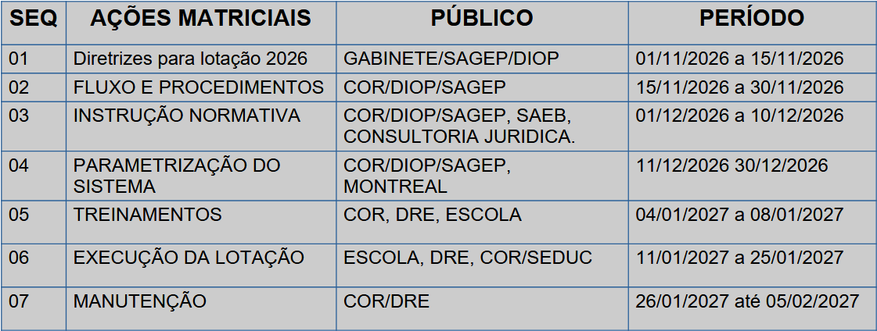

LINK DE ACESSO AO CRONOGRAMA DE LOTAÇÃO 2027 | https://docs.google.com/presentation/d/1m06ZRCIJPmjWuh94Nd_0ZSTbFr6db831/edit?slide=id.p1#slide=id.p1

PLANO DE AÇÃO PARA LOTAÇÃO 2027
EDITAL DE REMOÇÃO E DE ALTERAÇÃO DE UNIDADE ESCOLAR Nº 01/2026 - GS/SEDUC
O SECRETÁRIO DE ESTADO DE EDUCAÇÃO DO PARÁ no uso de suas atribuições legais, em consonância com os termos do disposto art. 138 da Constituição do Estado do Pará, torna público, o presente Edital de remoção e de alteração de unidade escolar de servidores efetivos e/ou ocupantes de função permanente do Quadro de Magistério e da Administração Geral da Secretaria de Estado de Educação (SEDUC) e que estejam em efetivo exercício de suas atividades. conforme art. 2º da Lei 7442/2010. 3. Do cronograma 3.1 O processo de que trata este Edital obedecerá o seguinte cronograma: I - solicitação pelo servidor: 03 de Novembro de 2026 a 03 de Dezembro de 2026; II - Análise das solicitações de alteração interna pela DRE: 04 de dezembro de 2026 a 11 de dezembro de 2026; III - Atualização da necessidade aberta da DRE após a análise de alterações internas: 03 e 04 de dezembro de 2026; IV - Análise das solicitações de remoção pela COR: 04 de Dezembro de 2026 a 11 de Dezembro de 2026; V - Resultado Preliminar: 14 de Dezembro de 2026; VI - Recurso do Resultado Preliminar: 15 de Dezembro de 2026; VII - Análise de do recurso: de 16 a 17 de Dezembro de 2026; VIII - Resultado Final: 18 de Dezembro 2026.

LINK DE ACESSO AO EDITAL DE REMOÇÃO | https://docs.google.com/document/d/1M5vwplTvVamjflIuBzAG0U_MV_oQH3Jl/edit

PLANO DE AÇÃO PARA LOTAÇÃO 2027

 | NECESSIDADE DE PROFESSOR
 | CLASSIFICAÇÃO | MODALIDADE | CH | QT PROFESSOR | TOTAL GERAL DE PROFESSORES
1) | INTERIOR | EDUCACAO ESPECIAL | 4000 | 120
 |  | FUND I | 0 | 0
 |  | FUND I INTEGRAL | 0 | 0
 |  | INTEGRAL | 1412 | 14
 |  | REG E EJA | 7368 | 113
 |  | TOTAL | 12780 | 247

2) | RMB | EDUCACAO ESPECIAL | 1460 | 41
 |  | FUND I | 2136 | 91
 |  | FUND I INTEGRAL | 1360 | 2
 |  | INTEGRAL | 1320 | 7
 |  | REG E EJA | 3732 | 65
 |  | TOTAL | 10008 | 206 | 453

 |  |  | TOTAL GERAL DE PROFESSORES | 453

LINK DE ACESSO A NECESSIDADE DE PROFESSOR | https://docs.google.com/spreadsheets/d/1CBopuX7bqK6ytnGzJJjgZJU_17SD9SzTJxWWfpGR6MI/edit?gid=922186842#gid=922186842

 |  |  | TOTAL GERAL DE PROFESSORES | 453

 | ESSE VALOR NAO CONTEMPLA OUTRAS MODALIDADES

F-07 APOSENTADORIAS E BENEFÍCIO
RELATÓRIO - GESTÃO DE PESSOAS E FOLHA DE PAGAMENTO - BLOCO F
F-02 COBERTURA DOCENTE EM 2027 (Carga-Horária preenchida e não preenchida)

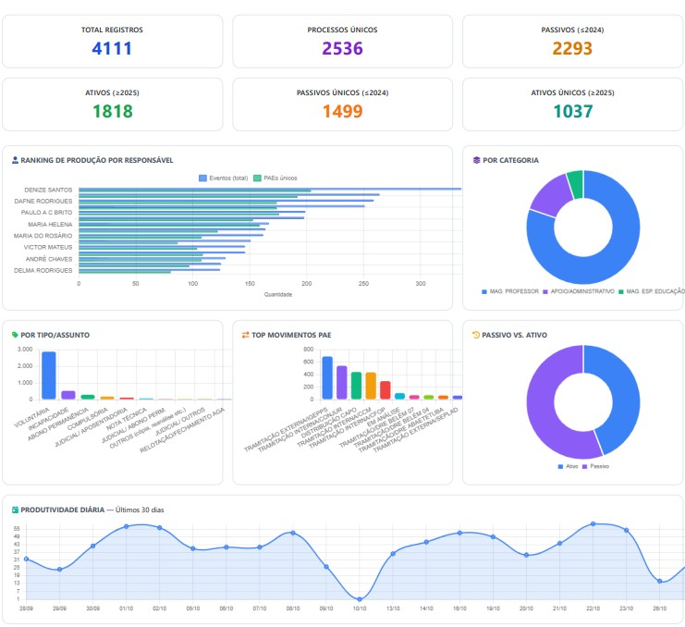

Link de acesso à planilha de Estatística
https://gestaopaebd02.pages.dev/producao/estatisticas

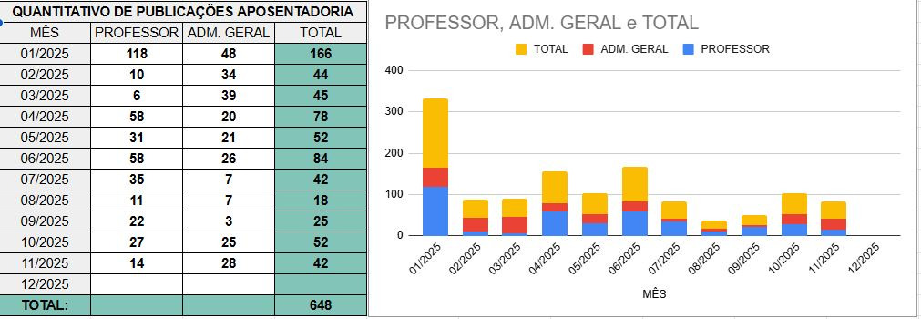

Link de acesso à planilha de gráficos referente aos meses de 2025
https://docs.google.com/spreadsheets/d/1H_nu9a_mk6NrGKFGiCD_CKL0lBPH-qShxOzZ4TTOzqU/edit?gid=26149330#gid=26149330

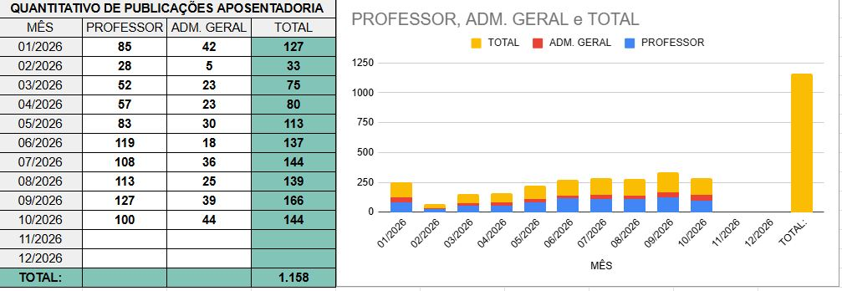

Link de acesso à planilha de gráficos referente aos meses de 2026
https://docs.google.com/spreadsheets/d/1v2PiKgiIvuys_q75-0At-Rl1XgR2XoJT6E1zsrPDZ_I/edit?gid=670181989#gid=670181989
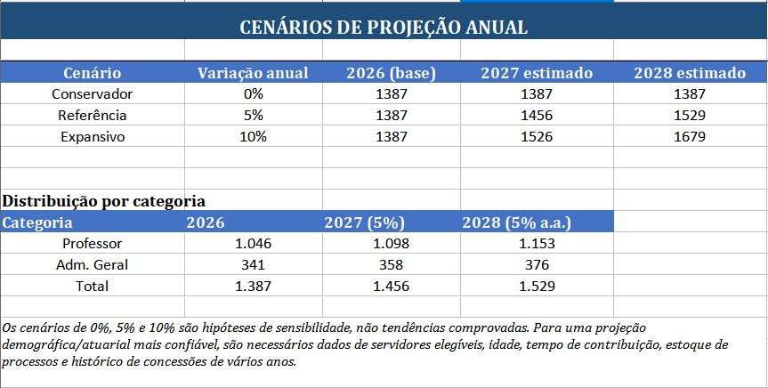

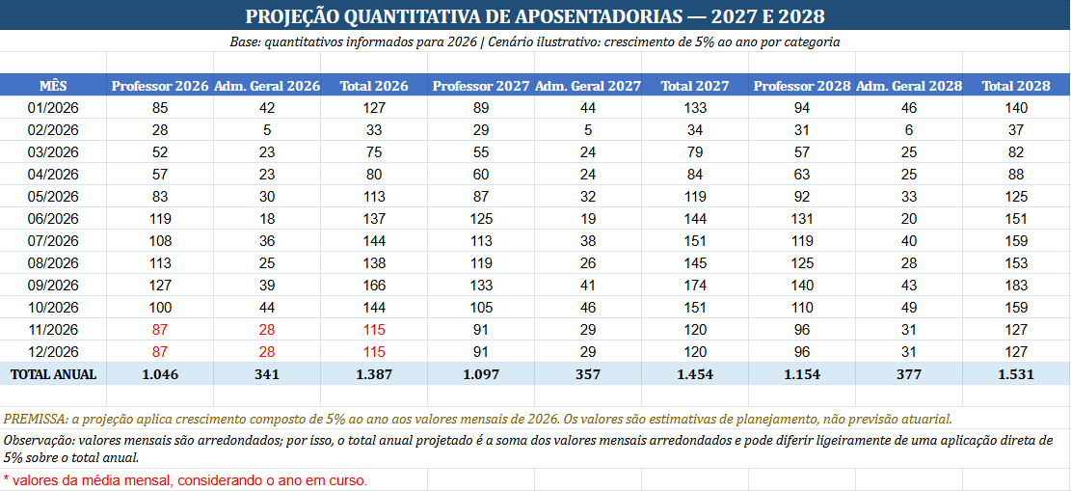

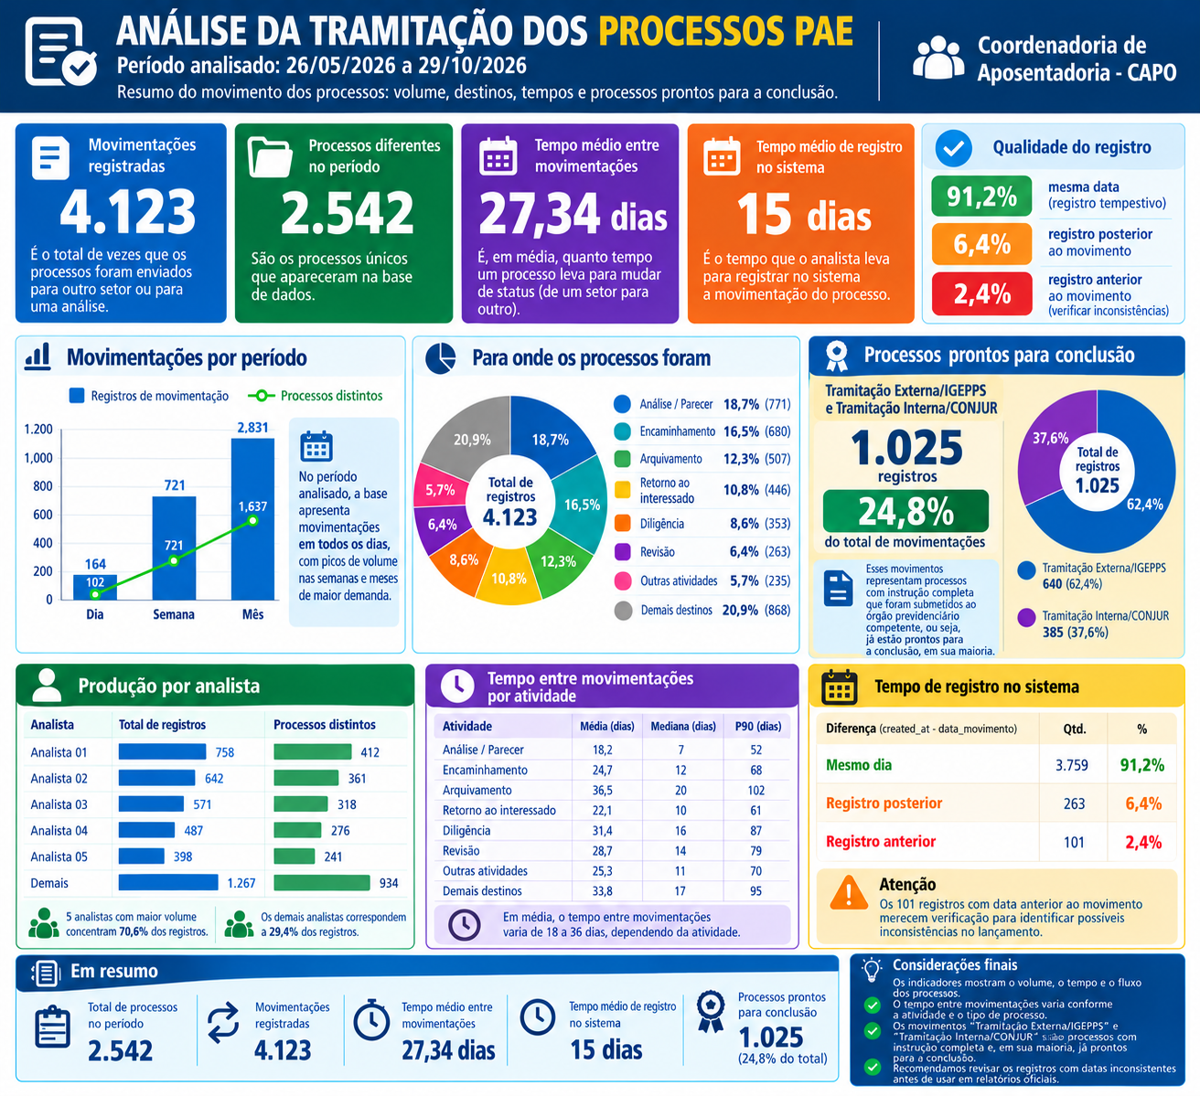

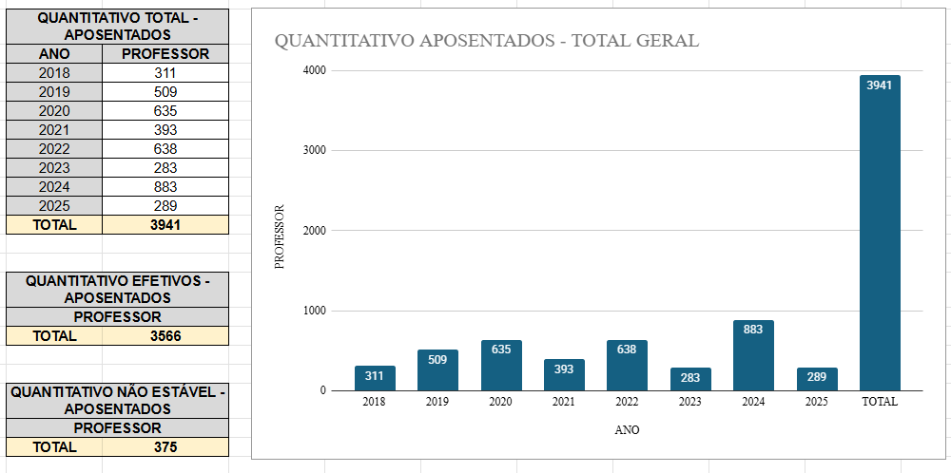

PLANILHA GERAL CAPO - ACESSE CLICANDO NO LINK ABAIXO

https://docs.google.com/spreadsheets/d/19plv1xkG_ZwlyyeUOvUMCh9yMupAHnqYjRbPVa0se3I/edit?usp=sharing

